상품제안서
국산 자외선 차단 블리프 아쿠아 쿨토시 | 상품코드: S22971

 |  |  |  |  |  |  | 02-713-8555 | www.synergygift.co.kr
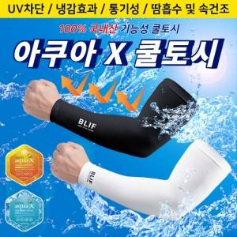

【상세/제작정보】

【인쇄/포장옵션】 | 실크, 풀칼라 / OPP(비닐)

【공급단가】 | 수량 | 500~ | 1,000~ | 3,000~ | 5,000~ | 10,000~
*VAT별도 | 단가 | 1,230원 | 1,210원 | 1,180원 | 1,140원 | 1,090원

【상품 URL】 | https://www.synergygift.co.kr:443/src/goods_detail.php?gdno=22971

